売土地
１．土 地 |  |  | 社内管理項目 |  |  |  |  |  |  |  |  |  |  |  |  | 物件番号

～北東角地、建築条件無しの売り土地～
 |  |  |  |  |  |  |  |  |  | 物件種目 | 売地 |  |  |  |  |  |  |  |  |  | 最適用途 |  |  | 住宅用地

 |  |  |  |  |  |  |  |  |  | 価格 | 総額 |  | 2,380.00 |  |  |  |  |  | 万円 |  | ㎡単価 |  |  | 19.4 |  |  |  | 万円

◆建築条件はございませんので、お好きなハウスメーカー等で建築いただけます。
◆敷地面積：約３６.９８坪
◆現況更地です！
◆道路との高低差の少ない土地
◆スーパーやコンビニ、小学校が
徒歩１０分圏内の立地
 |  |  |  |  |  |  |  |  |  | 所在地 | 神戸市垂水区小束山本町2丁目7-14付近

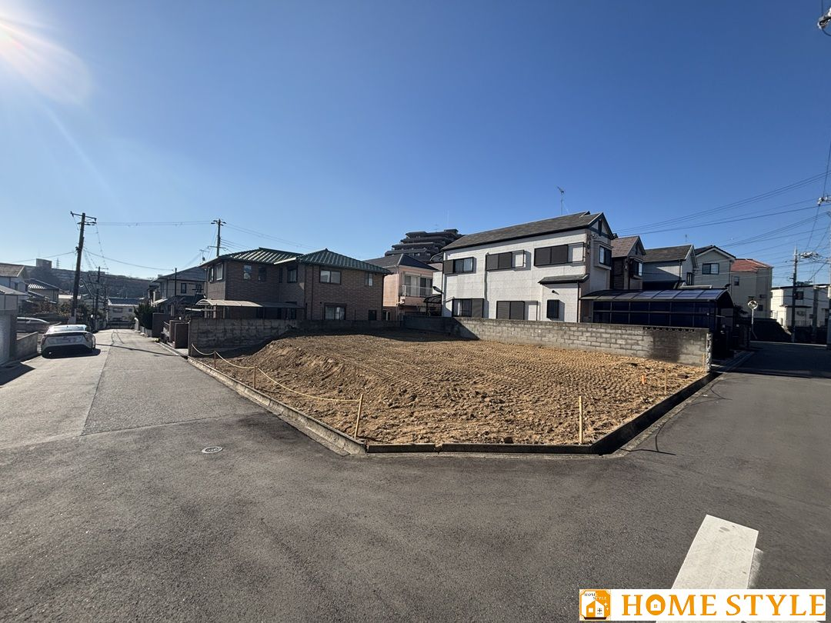

 |  |  |  |  |  |  |  |  |  | 交通 | 地下鉄西神・山手線 |  |  |  |  |  |  | 学園都市 |  |  |  |  |  |  | 駅

 |  |  |  |  |  |  |  |  |  |  |  |  |  |  | バス |  | 12 |  | 分 | 小束山6丁目 |  |  |  |  | 停 | 徒歩 | 7 |  | 分

 |  |  |  |  |  |  |  |  |  | 土地面積 (私道含まず) | 実測 |  | 122.28 |  |  |  |  | ㎡ |  | 地目 |  |  | 宅地

 |  |  |  |  |  |  |  |  |  | 私道負担 | 有 |  | 0.16 |  |  |  |  | ㎡ |  | 地勢 |  |  | 平坦

 |  |  |  |  |  |  |  |  |  | セットバック | 無 |  |  |  |  |  |  | m |  | 建築条件 |  |  | 無
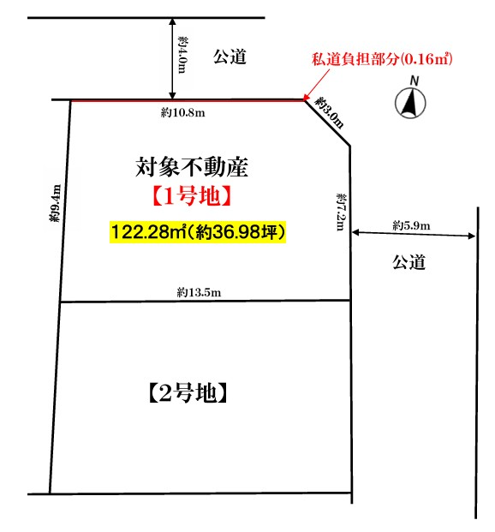

 |  |  |  |  |  |  |  |  |  | 接道状況 | 種別 | 公道 |  | 位置 指定 | 無 |  | 接面 | 約7.2 |  |  | ｍ | 方向 | 東 |  | 幅員 | 約5.9 |  | ｍ

【近隣施設】
 |  |  |  |  |  |  |  |  |  |  | 種別 | 公道 |  | 位置 指定 | 無 |  | 接面 | 約10.8 |  |  | ｍ | 方向 | 北 |  | 幅員 | 約4.0 |  | ｍ
 |  |  |  |  |  |  |  |  |  | （一方）
 |  |  |  |  |  |  |  |  |  |  | 種別 |  |  | 位置 指定 |  |  | 接面 |  |  |  | ｍ | 方向 |  |  | 幅員 |  |  | ｍ
■小束山小学校まで約300ｍ(徒歩4分)
■多聞東中学校まで約1500ｍ（徒歩19分）
■小束山幼稚園まで約210ｍ（徒歩3分）
■グルメシティ小束山店まで約410ｍ（徒歩6分）
■セブンイレブン神戸垂水多聞町店まで約330ｍ(徒歩5分）
 |  |  |  |  |  |  |  |  |  | 都市計画 | 市街化区域 |  |  |  |  |  |  |  | 国土法届出 |  |  | 不要

 |  |  |  |  |  |  |  |  |  | 用途地域 | 第一種低層住居専用地域 |  |  |  |  |  |  |  | 地域地区 |  |  | 高度地区（第1種）

 |  |  |  |  |  |  |  |  |  | 建ぺい率 | 50 |  |  |  |  |  | ％ |  | 容積率 |  |  | 100 |  |  |  |  |  | ％

 |  |  |  |  |  |  |  |  |  | その他 法令上の 制限 | 宅地造成工事規制区域、建築基準法第22条指定区域
ナビ入力：神戸市垂水区小束山本町２丁目７-１４

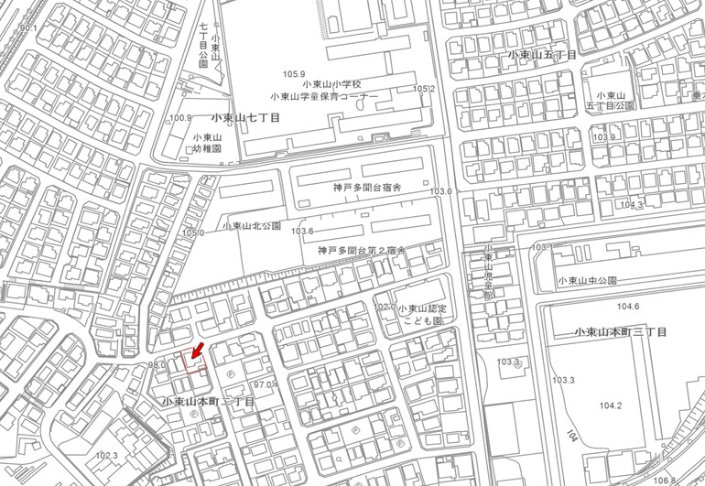
小束山
小学校
 |  |  |  |  |  |  |  |  |  | 設備・条件 | 都市ガス・公営水道・公共下水

 |  |  |  |  |  |  |  |  |  | 現況 | 更地 |  |  |  |  |  |  |  | 引渡時期 |  |  | 相談 |  |  |  | （ ）

 |  |  |  |  |  |  |  |  |  | 備考

グルメシティ
小束山店

 | 株式会社ホーム・スタイル |  |  |  |  | TEL | 078-706-2000 | 取引態様 | 売主 |  |  |  |  | 担当者 |  |  | 特記事項
 |  |  |  |  |  |  |  |  |  |  |  |  |  | 谷口 健太 |  |  | 担当者連絡先：080-4560-2555 物件資料等はご依頼いただきましたら担当者よりメールにて送付しますので、左記メールアドレスにご相談ください。
 |  |  |  |  |  | FAX | 078-706-2010 | 広 告 | 広告可

 | 宅建免許 | 兵庫県知事（2）第401531号 | Email | fudousan@homestyle21.jp
 | 保証協会 | （公社）全国宅地建物取引業保証協会 | H P | https://www.homestyle21.jp/ |  |  |  | 報 酬 | 当方片手（3％）
 | 所属協会 | （一社）兵庫県宅地建物取引業協会 | 所在地 | 655-0034 | 兵庫県神戸市垂水区仲田1丁目7番27-1号

